Analisis SOFICAM
TRAYECTORIA DE LA TASA DE INTERES |  |  |  |  |  |  | TRAYECTORIA DE LA TASA DE INTERES
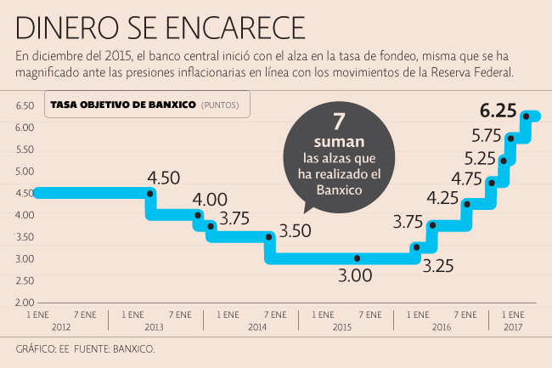

AÑO | MES | SALDO INICIAL | INTERESES | PAGO A CAPITAL | SALDO FINAL | TASA OBJETIVO | AÑO | MES | SALDO INICIAL | INTERESES | PAGO A CAPITAL | SALDO FINAL | TASA OBJETIVO
2013 | DICIEMBRE | 15,752,031 | 71,156 | 131,267 | 15,620,764 | 3.75 | 2013 | DICIEMBRE | 15,752,031 | 71,156 | 131,267 | 15,620,764 | 3.75
2014 | DICIEMBRE | 14,176,828 | 67,860 | 131,267 | 14,045,561 | 3.00 | 2014 | DICIEMBRE | 15,620,764 | 893,343 | 1,575,203 | 14,045,561 | 3.00
2015 | DICIEMBRE | 12,601,625 | 57,079 | 131,267 | 12,470,358 | 3.25 | 2015 | DICIEMBRE | 14,045,561 | 770,370 | 1,575,203 | 12,470,358 | 3.25
2016 | DICIEMBRE | 11,026,422 | 73,229 | 131,267 | 10,895,155 | 4.75 | 2016 | DICIEMBRE | 12,470,358 | 798,663 | 1,575,203 | 10,895,155 | 4.75
2017 | DICIEMBRE | 9,451,219 | 72,302 | 131,267 | 9,319,952 | 6.75 | 2017 | DICIEMBRE | 10,895,155 | 150,059 | 1,575,203 | 9,319,952 | 6.75

 |  | Tasa Objetivo de Banxico al 31 de Diciembre de 2013 |  |  |  | 3.75 |  |  | Tasa Objetivo de Banxico al 31 de Diciembre de 2013 |  |  |  | 3.75
 |  | Tasa Ojetivo de Banxico esperada al 31 de Marzo de 2017 |  |  |  | 6.75 |  |  | Tasa Ojetivo de Banxico esperada al 31 de Marzo de 2017 |  |  |  | 6.75

 |  | Diferencia entre tasas en el periodo 2013-2017 |  |  |  | 3.00 |  |  | Diferencia entre tasas en el periodo 2013-2017 |  |  |  | 3.00

 |  | Tasa de rendimiento de inversión en Banco Ve por Más |  |  |  | 5.6 |  |  | Tasa de rendimiento de inversión en Banco Ve por Más |  |  |  | 5.6
 |  | Diferencia entre tasa objetivo Banxico y Tasa de Rendimiento |  |  |  | 1.15 |  |  | Diferencia entre tasa objetivo Banxico y Tasa de Rendimiento |  |  |  | 1.15

